Touch ID
Test Case ID | Yes/No | % Complete | Description | Pre-Requisite | Expected Result | Test Step Description | Screen capture | Satisfy T3 | Result | Date | Remark | Tester | Version Application


Function :Passcode & Touch ID
Verify หน้าจอการตั้งค่า เปิด & ปิด การล็อกรหัส
F1_TouchID_IOS_2_1_Y_1_2 | Yes |  | กรณีปิดการใช้งาน ฟังก์ชั่น "ล็อกรหัส" | - ล็อกรหัส : ปิดการใช้งาน - ไม่มีการ Add Fingerprint ไว้ในเครื่องแล้ว | 1.ระบบแสดงที่หน้าจอ "การล็อกรหัส" - แสดงสัญลักษณ์ [<] - แสดงเมนู "ล็อกรหัส" [ปิด] | 1. เปิด App my AIS. 2. Login ผ่าน 3G/4G หรือ กดรับ OTP 3. เลือกเมนู Hamburger 4. เลือกเมนู "ตั้งค่า" 5. เลือก การล็อกรหัส ที่หน้า "ตั้งค่า" 6. ตรวจสอบหน้าจอ "การล็อกรหัส"
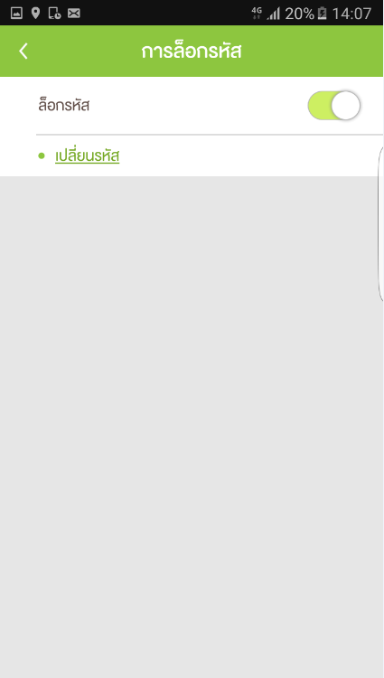
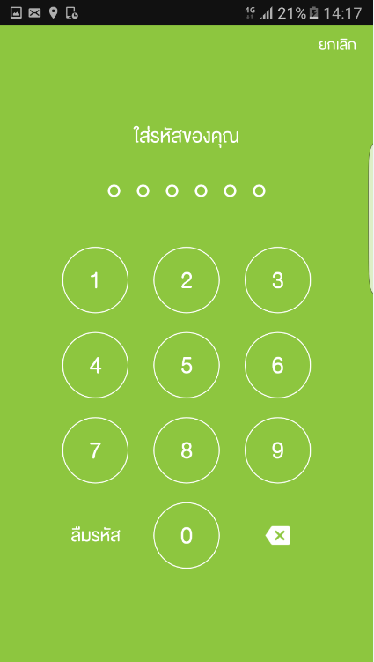
F1_TouchID_IOS_2_1_Y_2_2 | Yes |  | กรณีที่โทรศัพท์รองรับการใช้งาน Touch ID เปิดใช้งานการล็อกรหัส และไม่มีการ Add Finger Print ในเครื่อง | - ล็อกรหัส : เปิดการใช้งาน - ไม่มีการ Add Fingerprint ไว้ในเครื่องแล้ว | 1.ระบบแสดงที่หน้าจอ "การล็อกรหัส" - แสดงสัญลักษณ์ [<] - แสดงเมนู "ล็อกรหัส" [เปิด] - แสดงเมนู "เปลี่ยนรหัส" | 1. เปิด App my AIS. 2. ใส่รหัส ถูกต้อง ที่หน้า "ใส่รหัสของคุณ" 3. เลือกเมนู Hamburger 4. เลือกเมนู "ตั้งค่า" 5. เลือก การล็อกรหัส ที่หน้า "ตั้งค่า" 6. กรอกรหัสที่ตั้งค่าไว้ 7. ตรวจสอบหน้าจอ "การล็อกรหัส"
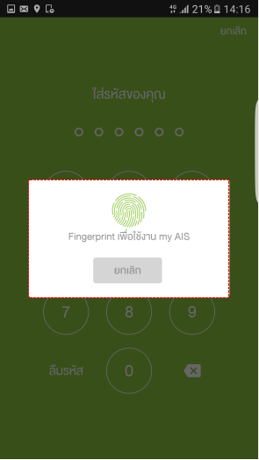
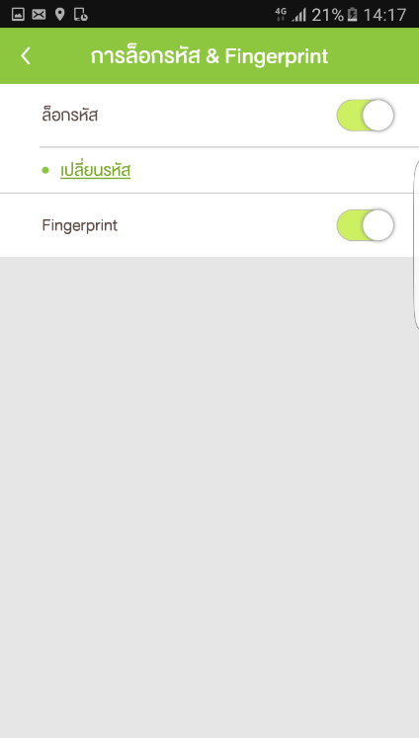
F1_TouchID_IOS_2_1_Y_3_2 | Yes |  | กรณีที่โทรศัพท์รองรับการใช้งาน Touch ID เปิดใช้งานการล็อกรหัส กับ Fingerprint และมีการ Add Finger Print ในเครื่อง | - ล็อกรหัส : เปิดการใช้งาน - Finger Print : เปิดการใช้งาน Fingerprint - มีการ Add Fingerprint ไว้ในเครื่องแล้ว | 1.ระบบแสดงที่หน้าจอ "การล็อกรหัส & Touch ID" - แสดงสัญลักษณ์ [<] - แสดงเมนู "ล็อกรหัส" [เปิด] - แสดงเมนู "เปลี่ยนรหัส" - แสดงเมนู "Touch ID" [เปิด] | 1. เปิด App my AIS. 2. ใส่รหัส ถูกต้อง ที่หน้า "ใส่รหัสของคุณ" 3. เลือกเมนู Hamburger 4. เลือกเมนู "ตั้งค่า" 5. เลือก การล็อกรหัส ที่หน้า "ตั้งค่า" 6. สแกนนิ้ว หรือ กรอกรหัสที่ตั้งค่าไว้ 7. ตรวจสอบหน้าจอ "การล็อกรหัส"
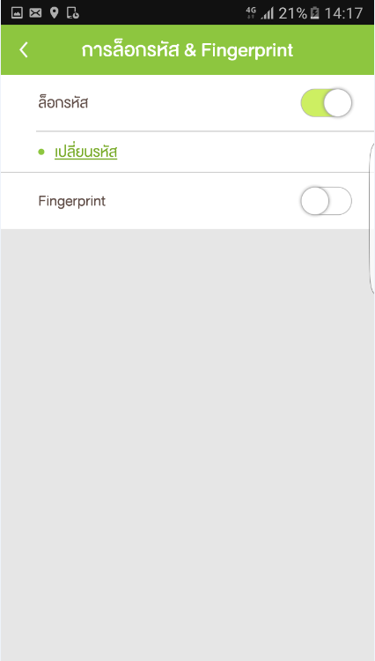
F1_TouchID_IOS_2_1_Y_4_2 | Yes |  | กรณีที่โทรศัพท์รองรับการใช้งาน Touch ID เปิดใช้งานการล็อกรหัส ปิด Fingerprint และมีการ Add Finger Print ในเครื่อง | - ล็อกรหัส : เปิดการใช้งาน - Finger Print : ปิดการใช้งาน Fingerprint - มีการ Add Fingerprint ไว้ในเครื่องแล้ว | 1.ระบบแสดงที่หน้าจอ "การล็อกรหัส & Touch ID" - แสดงสัญลักษณ์ [<] - แสดงเมนู "ล็อกรหัส" [เปิด] - แสดงเมนู "เปลี่ยนรหัส" - แสดงเมนู "Touch ID" [ปิด] | 1. เปิด App my AIS. 2. ใส่รหัส ถูกต้อง ที่หน้า "ใส่รหัสของคุณ" 3. เลือกเมนู Hamburger 4. เลือกเมนู "ตั้งค่า" 5. เลือก การล็อกรหัส ที่หน้า "ตั้งค่า" 6. กรอกรหัสที่ตั้งค่าไว้ 7. ตรวจสอบหน้าจอ "การล็อกรหัส"
F1_TouchID_IOS_2_1_Y_5_2 | Yes |  | กรณีที่โทรศัพท์ไม่รองรับการใช้งาน Touch ID เปิดใช้งานการล็อกรหัส | - ล็อกรหัส : เปิดการใช้งาน - โทรศัพท์ไม่รองรับการใช้งาน Touch ID | 1.ระบบแสดงที่หน้าจอ "การล็อกรหัส" - แสดงสัญลักษณ์ [<] - แสดงเมนู "ล็อกรหัส" [เปิด] - แสดงเมนู "เปลี่ยนรหัส" | 1. เปิด App my AIS. 2. ใส่รหัส ถูกต้อง ที่หน้า "ใส่รหัสของคุณ" 3. เลือกเมนู Hamburger 4. เลือกเมนู "ตั้งค่า" 5. เลือก การล็อกรหัส ที่หน้า "ตั้งค่า" 6. กรอกรหัสที่ตั้งค่าไว้ 7. ตรวจสอบหน้าจอ "การล็อกรหัส"
F1_TouchID_IOS_2_1_Y_6_2 | Yes |  | กรณีที่โทรศัพท์รองรับการใช้งาน Touch ID เปิดใช้งานการล็อกรหัส และไม่มีการ Add Finger Print ในเครื่อง | - ล็อกรหัส : เปิดการใช้งาน - Finger Print : เปิดการใช้งาน Fingerprint - ไม่มีการ Add Fingerprint ไว้ในเครื่องแล้ว | แสดง Popup -fingerprint เพื่อใช้งาน my AIS | 1. เปิด App my AIS. 2. ตรวจสอบ Popup "fingerprint เพื่อใช้งาน my Ais"
ตั้งค่า การล็อกรหัส
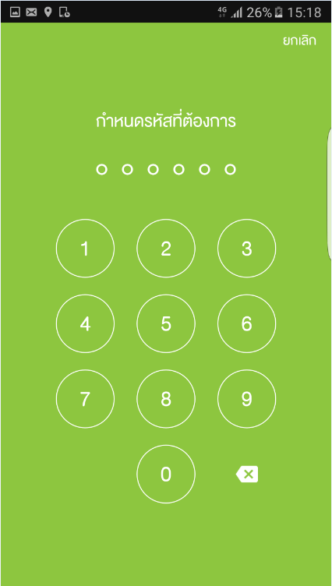
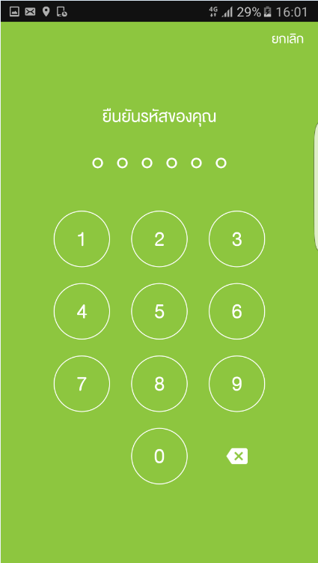
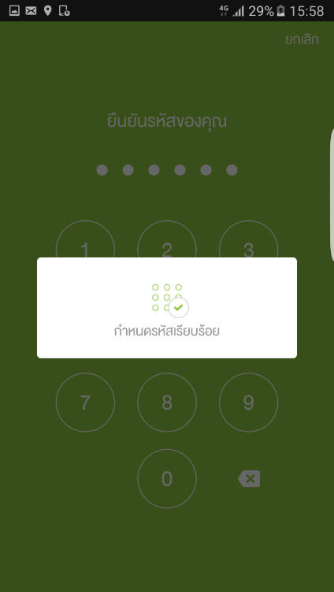
F1_TouchID_IOS_2_1_Y_7_2 | Yes |  | ตั้งค่าการล็อกรหัส กรณีเข้าใช้งานครั้งแรก | - ยังไม่เคยมีการตั้งค่าล็อกรหัส | 1.แสดง Popup "กำหนดรหัสเรียบร้อย" | 1.ล็อกอิน "My AIS" 2.เลือกเมนู "ตั้งค่า" 3. เลือกเมนู "การล็อกรหัส & Fingerprint" 4. เปิดการใช้งาน ฟังก์ชั่น "ล็อกรหัส" 5. ระบุรหัสผ่านที่ต้องการ [ตัวเลข 6 หลัก] 6. ยืนยันรหัสผ่านอีกครั้ง [ตัวเลข 6 หลัก] 7. แสดง Popup "กำหนดรหัสเรียบร้อย"
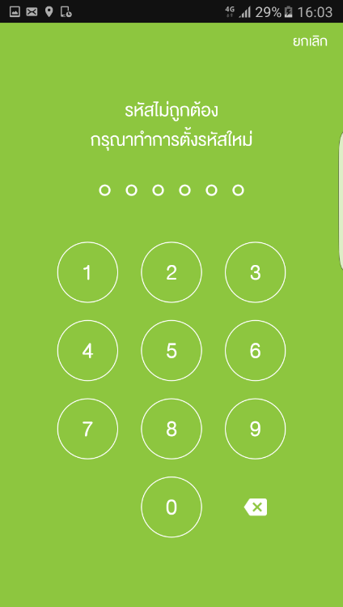
F1_TouchID_IOS_2_1_Y_8_2 | Yes |  | ตั้งค่าการล็อกรหัส กรณีเข้าใช้งานครั้งแรก ใส่รหัสผ่าน ไม่ตรงกับ ยืนยันรหัสผ่านอีกครั้ง | - ยังไม่เคยมีการตั้งค่าล็อกรหัส | 1.แสดงการแจ้งเตือน "รหัสไม่ถูกต้อง กรุณาทำการตั้งรหัสใหม่" | 1.ล็อกอิน "My AIS" 2.เลือกเมนู "ตั้งค่า" 3. เลือกเมนู "การล็อกรหัส & Fingerprint" 4. เปิดการใช้งาน ฟังก์ชั่น "ล็อกรหัส" 5. ระบุรหัสผ่านที่ต้องการ [ตัวเลข 6 หลัก] 6. ยืนยันรหัสผ่านอีกครั้งไม่ตรงกับรหัสผ่านที่ต้องการ 7. แสดงการแจ้งเตือน "รหัสไม่ถูกต้อง กรุณาทำการตั้งรหัสใหม่"
ยกเลิกการล็อกรหัส
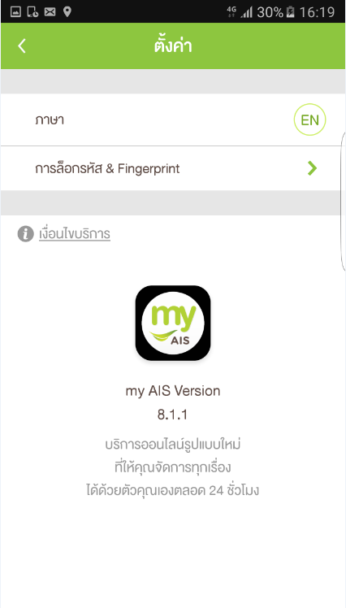
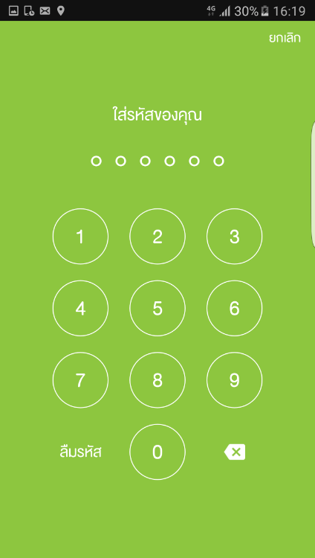

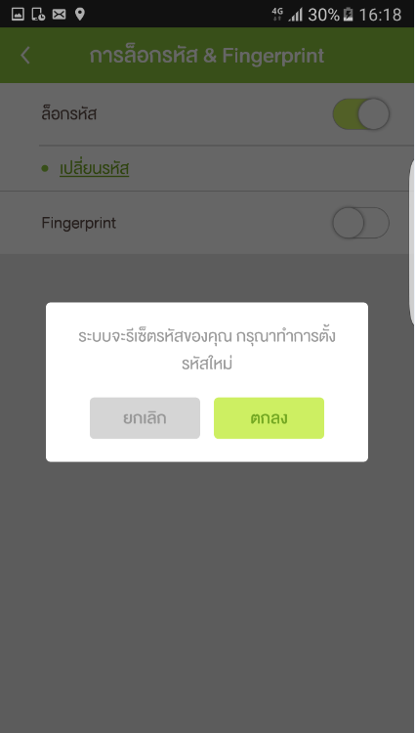

F1_TouchID_IOS_2_1_Y_9_2 | Yes |  | ยกเลิกการตั้งค่า ล็อกรหัส | - มีการตั้งค่าล็อกรหัสไว้แล้ว | 1. ตรวจสอบ "ระบบรีเซ็ตรหัสของคุณ กรุณาทำการตั้งรหัสใหม่" 2.ตรวจสอบ ปิดฟังก์ชั่น ล็อกรหัส สำเร็จ | 1.ล็อกอิน "My AIS" 2.เลือกเมนู "ตั้งค่า" 3. เลือกเมนู "การล็อกรหัส & Fingerprint" 4. ใส่รหัสของคุณ 5. เข้าสู่หน้าเมนู "การล็อกรหัส & Fingerprint" 6. เลือกปิด ฟังก์ชั่น "ล็อกรหัส" 7. ตรวจสอบ "ระบบรีเซ็ตรหัสของคุณ กรุณาทำการตั้งรหัสใหม่" 8. กดปุ่ม "ตกลง" 9. ตรวจสอบ ปิดฟังก์ชั่น ล็อกรหัส สำเร็จ
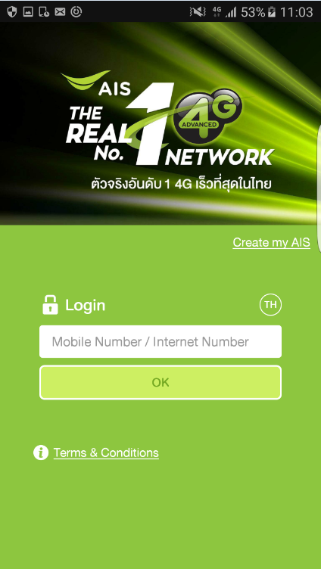
F1_TouchID_IOS_2_1_Y_10_2 | Yes |  | ยกเลิกการตั้งค่า ล็อกรหัส ที่หน้า "ใส่รหัสของคุณ" ในเมนู "การล็อกรหัส & Touch ID" | - มีการตั้งค่าล็อกรหัสไว้แล้ว | 1. ยกเลิกการใช้งานล็อกรหัส ผ่านปุ่ม "ลืมรหัส" ที่หน้า "ใส่รหัสของคุณ" ในเมนู "การล็อกรหัส & Touch ID" 2. Login เข้าใช้งานอัตโนมัติทันที กรณีใช้งาน 3G/4G หรือ อยู่ที่หน้าขอรับ OTP กรณีที่เชื่อมต่อผ่าน WiFi | 1.ล็อกอิน "My AIS" 2.เลือกเมนู "ตั้งค่า" 3. เลือกเมนู "การล็อกรหัส & Fingerprint" 4. กดปุ่ม "ลืมรหัส" ในหน้า "ใส่รหัสของคุณ" 5. แสดง Popup "คุณต้องการตั้งรหัสใหม่" 6. กดปุ่ม "ตกลง" เพิ่มทำการยกเลิกการตั้งค่า ล็อกรหัส 7. Login เข้าใช้งานอัตโนมัติทันที กรณีใช้งาน 3G/4G หรือ อยู่ที่หน้าขอรับ OTP กรณีที่เชื่อมต่อผ่าน WiFi
การเปลี่ยนแปลงรหัส Passcode
Case1: ใส่ค่า Old Passcode ถูก และRe-Enter new Passcode ถูก
TOC_M01_0_0_001 | Yes |  | กรณีที่เบอร์ A ถูกเซ็ตค่า Passcode และ Finger Scan ไว้แล้ว - จากนั้น Log in เข้าสู่แอพพลิเคชั่นแล้ว |  | ระบบจะแสดงหน้าจอ "การตั้งค่า" (head) - แสดงสัญลักษณ์ [<] - เมนู "Language" - เมนู "Notification" - เมนู "การล็อกรหัส & Touch ID" | 1. เข้าสู่แอพพลิเคชั่น MyAIS 2. เลือกเมนู Hamburger 3. เลือกเมนู "การตั้งค่า"
 | Yes |  | กดปุ่ม [<] ของหน้าจอ "การตั้งค่า" |  | ระบบจะกลับมาแสดงที่หน้าจอหลัก "MyAis" (โดยที่มี เมนู Hamburger ข้างซ้าย) | 1. เข้าสู่แอพพลิเคชั่น MyAIS 2. เลือกเมนู Hamburger 3. เลือกเมนู "การตั้งค่า" 4. กดปุ่ม [<]
 | Yes |  | กดเมนู "การล็อกรหัส & Touch ID" ของหน้า "ตั้งค่า" | P.19 | ระบบจะแสดงหน้าจอ "การล็อกรหัส & Touch ID" (head) - แสดงสัญลักษณ์ [<] - แสดงปุ่ม "ลืมรหัส" - แสดงปุ่ม "ยกเลิก" - แสดงข้อความ "ใส่รหัสของคุณ" | 1.เข้าสู่แอพพลิเคชั่น MyAIS 2. เลือกเมนู Hamburger 3. เลือกเมนู "การตั้งค่า" 4. เลือกเมนู "การล็อกรหัส & Touch ID"
 | Yes |  | กดปุ่ม [<] ของหน้าจอ "การล็อกรหัส & Touch ID" |  | ระบบจะกลับมาแสดงที่หน้าจอ "การตั้งค่า" - แสดงสัญลักษณ์ [<] - เมนู "Language" - เมนู "Notification" - เมนู "การล็อกรหัส & Touch ID" | 1.เข้าสู่แอพพลิเคชั่น MyAIS 2. เลือกเมนู Hamburger 3. เลือกเมนู "การตั้งค่า" 4. เลือกเมนู "การล็อกรหัส & Touch ID" 5. กดปุ่ม [<]
 | Yes |  | กดปุ่ม "ยกเลิก" ของหน้าจอ "การล็อกรหัส & Touch ID" |  | ระบบจะกลับมาแสดงที่หน้าจอ "การตั้งค่า" - แสดงสัญลักษณ์ [<] - เมนู "Language" - เมนู "Notification" - เมนู "การล็อกรหัส & Touch ID" | 1.เข้าสู่แอพพลิเคชั่น MyAIS 2. เลือกเมนู Hamburger 3. เลือกเมนู "การตั้งค่า" 4. เลือกเมนู "การล็อกรหัส & Touch ID" 5. กดปุ่ม "ยกเลิก"
 | Yes |  | กดปุ่ม "ลืมรหัส" ของหน้าจอ "การล็อกรหัส & Touch ID" |  | ระบบจะกลับมาแสดงที่หน้าจอ "การตั้งค่า" - รหัสจะถูกเคลียร์ - Touch ID จะถูกเคลียร์ | 1.เข้าสู่แอพพลิเคชั่น MyAIS 2. เลือกเมนู Hamburger 3. เลือกเมนู "การตั้งค่า" 4. เลือกเมนู "การล็อกรหัส & Touch ID" 5. กดปุ่ม "ลืมรหัส"
 | Yes |  | ใส่ รหัสเดิมถูกต้อง ของหน้าจอ "การล็อกรหัส & Touch ID" ***ตอนกดเมนู "การล็อกรหัส & Touch ID" ครั้งแรก | P.19 | ระบบจะแสดงหน้าจอ "การล็อกรหัส & Touch ID" (head) - แสดงสัญลักษณ์ [<] - แสดงเมนู "ล็อกรหัส" (ปุ่มสไลด์ ON) - แสดงเมนู "เปลี่ยนรหัส" - แสดงเมนู "Touch ID" (ปุ่มสไลด์ ON) | 1.เข้าสู่แอพพลิเคชั่น MyAIS 2. เลือกเมนู Hamburger 3. เลือกเมนู "การตั้งค่า" 4. เลือกเมนู "การล็อกรหัส & Touch ID" 5. ใส่ รหัส ถูกต้อง
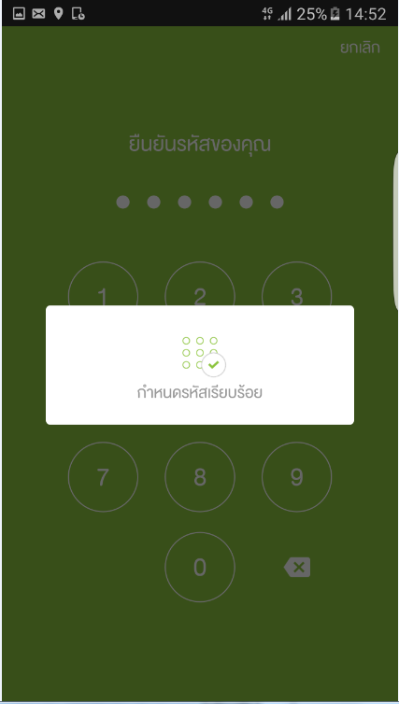
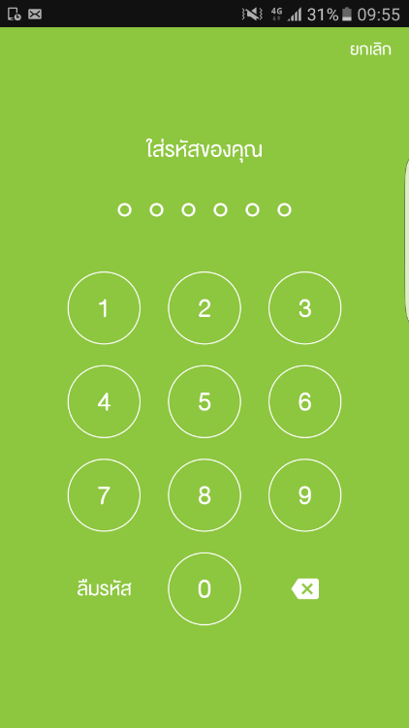
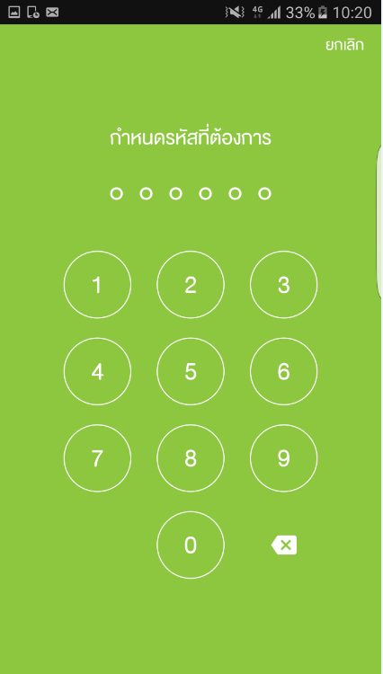
F1_TouchID_IOS_2_1_Y_11_2 | Yes |  | กดเมนู "เปลี่ยนรหัส" ของหน้าจอ "การล็อกรหัส & Fingerprint" | - มีการกำหนดรหัสไว้แล้ว | 1.ระบบจะแสดง Popup : กำหนดรหัสเรียบร้อย | 1.เข้าสู่แอพพลิเคชั่น MyAIS 2. เลือกเมนู Hamburger 3. เลือกเมนู "ตั้งค่า" 4. เลือกเมนู "การล็อกรหัส & Fingerprint" 5. ใส่ รหัส ถูกต้อง 6. เลือกเมนู "เปลี่ยนรหัส" 7.ใส่รหัสเดิม 8.กำหนดรหัสที่ต้องการเปลี่ยน 9.ยืนยันรหัสที่ต้องการเปลี่ยน 10.จับภาพหน้าจอหลังจากเปลี่ยนรหัสแล้ว
Case2: ใส่ค่า Old Passcode ถูก แต่ Re-Enter new Passcode ผิด
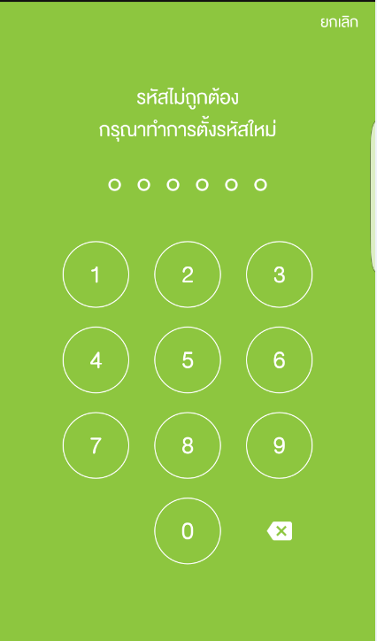
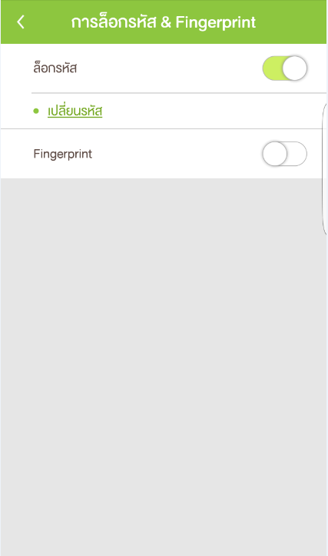
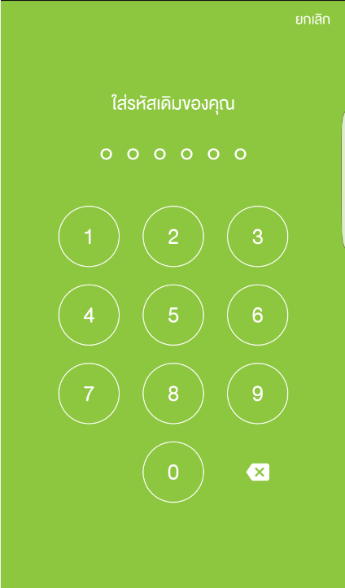
F1_TouchID_IOS_2_1_N_12_2 | No |  | ใส่ ยืนยันรหัสใหม่ไม่ถูกต้อง ของหน้าจอ "การล็อกรหัส & Fingerprint" - ใส่ผิดได้แค่ครั้งเดียว | - มีการกำหนดรหัสไว้แล้ว - ยืนยันรหัสที่ต้องการเปลียน(ใส่รห้สไม่ตรงกับครั้งแรก) | 1.ระบบจะแสดง - ข้อความ (รหัสไม่ถูกต้องกรุณาทำการตั้งรหัสใหม่) -ปุ่ม(ยกเลิก) - จุดวงกลม 6 จุด | 1.เข้าสู่แอพพลิเคชั่น MyAIS 2. เลือกเมนู Hamburger 3. เลือกเมนู "ตั้งค่า" 4. เลือกเมนู "การล็อกรหัส & Fingerprint" 5. ใส่ รหัส ถูกต้อง 6. เลือกเมนู "เปลี่ยนรหัส" 7.ใส่รหัสเดิม 8.กำหนดรหัสที่ต้องการเปลี่ยน 9.ยืนยันรหัสที่ต้องการเปลียน(ใส่รห้สไม่ตรงกับครั้งแรก) 10ตรวจสอบหน้า"รหัสไม่ถูกต้องกรุณาทำการตั้งรหัสใหม่"
Case3: ใส่ค่า Old Passcode ผิด
F1_TouchID_IOS_2_1_N_13_2 | No |  | ใส่ รหัสเดิมไม่ถูกต้อง ของหน้าจอ "การล็อกรหัส & Fingerprint" - ใส่ผิดกี่ครั้งก็ได้จนกว่าจะใส่รหัสถูกต้อง ***ตอนกดเมนู "เปลี่ยนรหัส" | P.20 | 1.- ระบบจะยังแสดง: - แสดงปุ่ม [ยกเลิก] - ยังคงแสดงข้อความ "ใส่รหัสเดิมของคุณ" - จุดวงกลม 6 จุด | 1.เข้าสู่แอพพลิเคชั่น MyAIS 2. เลือกเมนู Hamburger 3. เลือกเมนู "Setting" 4. เลือกเมนู "การล็อกรหัส & Fingerprint" 5. ใส่ รหัส ถูกต้อง 6. เลือกเมนู "เปลี่ยนรหัส" 7. ใส่ รหัสเดิม ไม่ถูกต้อง (2 ครั้งขึ้นไป) 8.ตรวจสอบหน้า "ใส่รหัสเดิม"
กรณีที่ เปิด Passcode, ปิด Touch ID
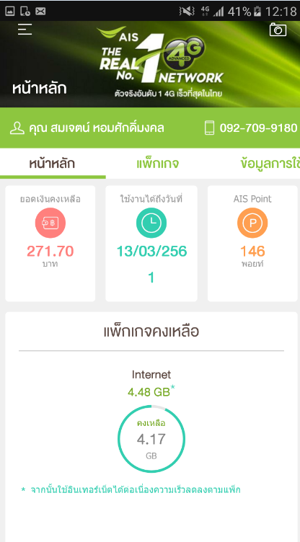
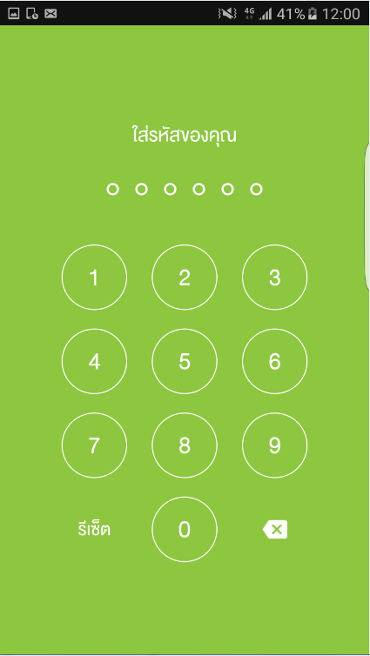
F1_TouchID_IOS_2_1_Y_14_2 | Yes |  | กรณีที่ระบบแสดงหน้า "ใส่รหัสของคุณ" => ทำการใส่รหัส ถูกต้อง | Mobile No. | 1.ระบบจะแสดงหน้าหลัก "my AIS" - แสดงเมนู Hamburger - เบอร์โทรศัพท์ - แสดงชื่อผู้ใช้งาน | 1. เปิด App my AIS. 2. ใส่รหัส ถูกต้อง ที่หน้า "ใส่รหัสของคุณ" 3.ตรวจสอบหน้าหลักของ "my AIS"
F1_TouchID_IOS_2_1_N_15_2 | No |  | กรณีที่ระบบแสดงหน้า "ใส่รหัสของคุณ" => ทำการใส่รหัส ไม่ถูกต้อง | Mobile No. | 1.ระบบจะแสดงหน้ากรอกรหัส : - แสดงข้อความ "ใส่รหัสของคุณ" - จุดวงกลม 6 จุดโยก - ปุ่ม [รีเซ็ต] | 1. เปิด App my AIS. 2. ใส่รหัส ไม่ถูกต้อง ที่หน้า "ใส่รหัสของคุณ" 3.ตรวจสอบหน้า "ใส่รหัสของคุณ"
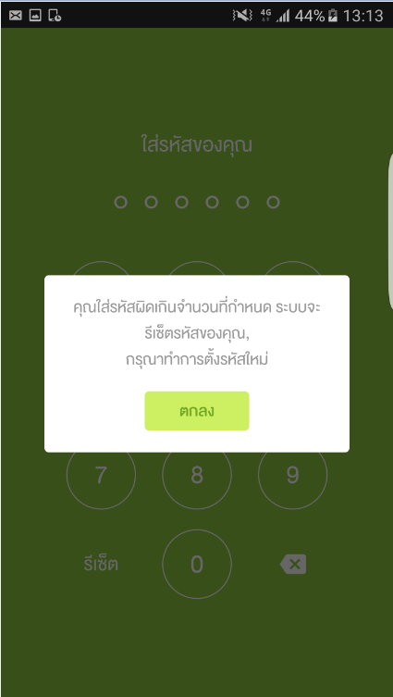
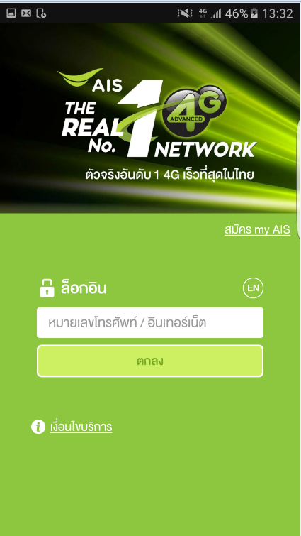
F1_TouchID_IOS_2_1_N_16_2 | No |  | กรณีที่ระบบแสดงหน้า "ใส่รหัสของคุณ" => ทำการใส่รหัส ไม่ถูกต้อง 3 ครั้ง | Mobile No. | 1.ระบบจะแสดง Pop-up แจ้ง - "คุณใส่รหัสผิดเกินจำนวน ที่กำหนด ระบบจะรีเซ็ตรหัสของคุณ, กรุณาทำการตั้งรหัสใหม่" - ปุ่ม [ตกลง] 3. แสดงหน้าจอ "Log in" - ปุ่มเปลียน ภาษา " EN " - ข้อความ "ล็อกอิน" - ปุ่ม "ตกลง" | 1. เปิด App my AIS. 2. ใส่รหัส ไม่ถูกต้อง 3 ครั้ง ที่หน้า "ใส่รหัสของคุณ" 3. กดปุ่ม [ตกลง] 4.ตรวจสอบ Pop-up แจ้ง "คุณใส่รหัสผิดเกินจำนวน ที่กำหนด ระบบจะรีเซ็ตรหัสของคุณ,กรุณาทำการตั้งรหัสใหม่" 5.ตรวจสอบ "โปรแกรมแสดงหน้าจอ Login"
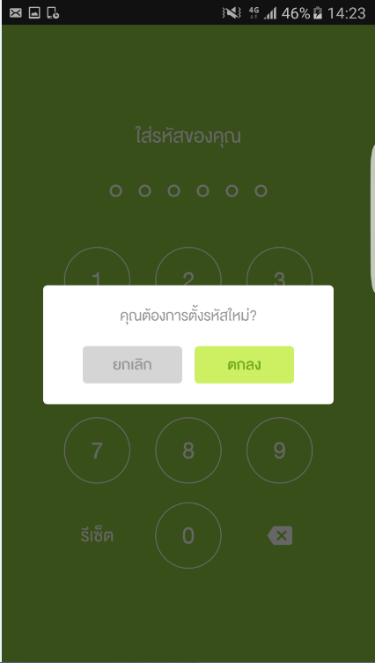
F1_TouchID_IOS_2_1_N_17_2 | No |  | กรณีที่ระบบแสดงหน้า "ใส่รหัสของคุณ" => ทำการกดปุ่ม [รีเซ็ต] | Mobile No. | 1.ระบบจะแสดง Pop-up แจ้ง "คุณต้องการตั้งรหัสใหม่?" - ปุ่ม [ยกเลิก] - ปุ่ม [ตกลง] | 1. เปิด App my AIS. 2. กดปุ่ม [รีเซ็ต] ที่หน้า "ใส่รหัสของคุณ" 3.ตรวจสอบ Popup "คุณต้องการตั้งรหัสใหม่?" 4.กดปุ่ม "ตกลง" 5.ตรวจสอบ "โปรแกรมแสดงหน้าจอ Login"
F1_TouchID_IOS_2_1_N_18_2 | No |  | กรณีที่ระบบแสดง Pop-up แจ้ง "คุณต้องการตั้งรหัสใหม่?" => ทำการกดปุ่ม [ยกเลิก] | Mobile No. | 1.ระบบจะปิด Pop-up แจ้ง "คุณต้องการตั้งรหัสใหม่?" 2.ระบบจะแสดงหน้ากรอกรหัส : - แสดงข้อความ "ใส่รหัสของคุณ" - ปุ่ม [รีเซ็ต] | 1. เปิด App my AIS. 2. กดปุ่ม [รีเซ็ต] ที่หน้า "ใส่รหัสของคุณ" 3. กดปุ่ม [ยกเลิก] ที่ Pop-up แจ้ง "คุณต้องการตั้งรหัสใหม่?" 4.ตรวจสอบหน้า"ใส่รหัสของคุณ"

